상품제안서
무지 에코백 밑단형 4사이즈 | 상품코드: S25419

 |  |  |  |  |  |  | 02-713-8555 | www.synergygift.co.kr
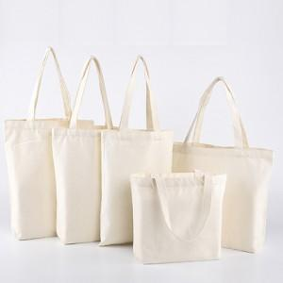

【상세/제작정보】

【인쇄/포장옵션】 | 실크 / OPP(비닐)

【공급단가】 | 수량 | 200~ | 500~ | 1,000~ | 3,000~ | 5,000~
*VAT별도 | 30x20x10 | 1,600원 | 1,540원 | 1,430원 | 1,390원 | 1,340원
 | 40x30x10 | 1,860원 | 1,800원 | 1,660원 | 1,610원 | 1,550원
 | 36x36x10 | 1,680원 | 1,620원 | 1,510원 | 1,460원 | 1,410원
 | 36x40x10 | 1,740원 | 1,670원 | 1,560원 | 1,500원 | 1,450원

【상품 URL】 | https://www.synergygift.co.kr:443/src/goods_detail.php?gdno=25419

